INDICATIONS
INDICACIONES
Es una plantilla similiar a la anterior, está organizada de manera que sea facil de manipular.
En la pestaña de NEW SKU podrá añadir cualquier SKU que no aparesca en la base de dato; de manera que no aya problema a la hora de completar los campos en la pestaña de información.

3

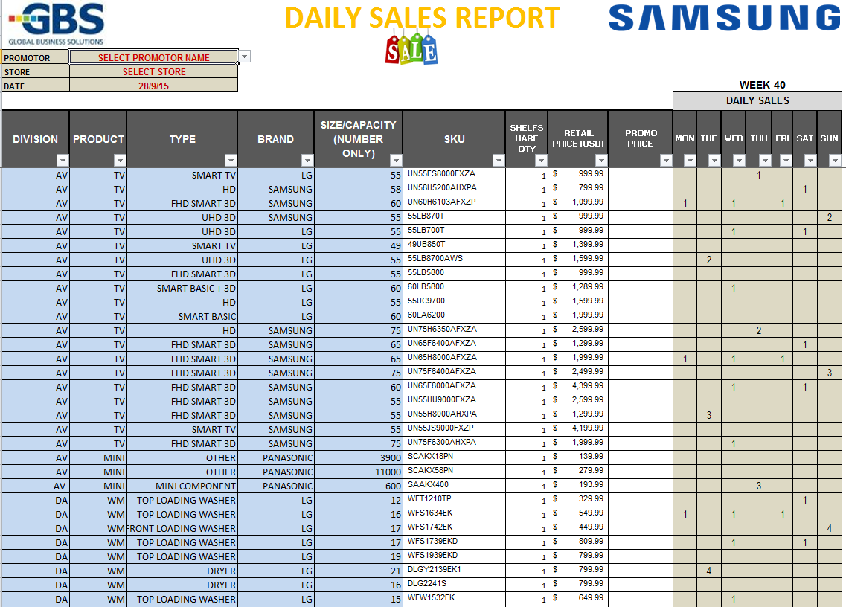

2
1

4

NEW SKU. llenar el sku cuando el modelo no está en la base de datos
1. SELECCIONE SU NOMBRE; Nombre de la TIENDA (SE LE DESPLEGARÁ UNA LISTA); y COLOQUE LA Fecha en formato DIA/MES/AÑO
2. Completar SKU, correspondiente a su lista pegada o copiada; o, la lista suministrada. (De manera automática se le va añadir los campos DIVISION-PRODUCT-TYPE-CAPACITY)
3. Completar campo de EXHIBICIÓN, PRECIO FIJO, PRECIO PROMO y Completar diarimente el "DAILY SALES)
DAILY SALES: LLENARÁN DIARIAMNTE LA CANTIDAD DE PRODUCTO VENDIDO
4. Si un SKU no está disponible le aprecerá #N/A, es aquí donde el promotor seleccionará la pestaña NEW SKU y llenará los campos que le solicita el cuadro tal como se indicó en reunión.

